Pääsivu
 | Kokonaisarkkitehtuurikuvaus |  | Valtion hankintatoimen tavoitearkkitehtuuri

 | Tavoitearkkitehtuuri

 | Versio | 1.0
 | Pvm: | 2016-04-11

 | Kuvauspohjat / välilehdet |  | Tarkennukset kuvaamisesta | Kuvataanko tässä työssä?
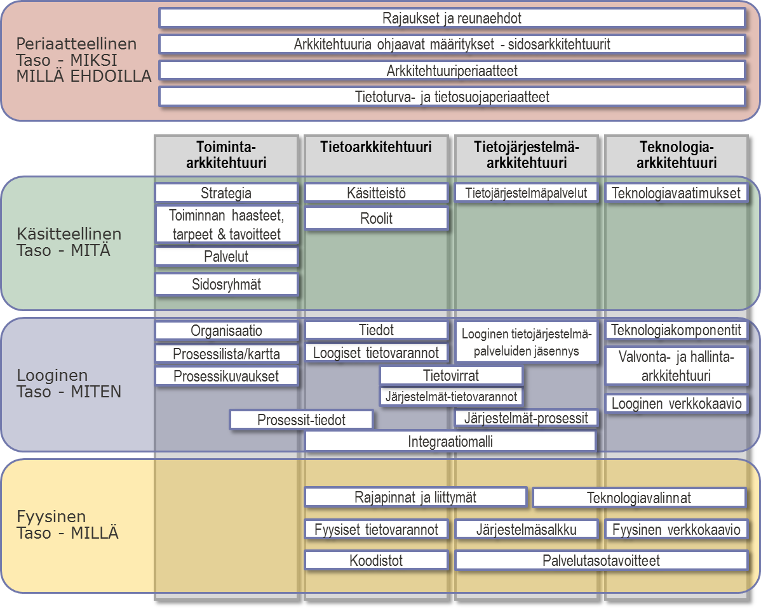
 | Arkkitehtuuridokumentaatio |  |  | Kyllä
Periaatetaso - Millä ehdoilla | Rajaukset ja reunaehdot |  | <kuvauksen tarkennus tai rajaus> | Kyllä
 | Sidosarkkitehtuurit - ohjaavat määritykset |  |  | Kyllä
 | Arkkitehtuuriperiaatteet |  |  | Kyllä
 | Tietoturvaperiaatteet |  |  | Kyllä
Käsitteellinen taso - MITÄ | Strategia |  |  | Kyllä
 | Toiminnalliset vaatimukset ja tavoitteet |  |  | Kyllä
 | Palvelut |  |  | Kyllä
 | Sidosryhmät |  |  | Kyllä
 | Ydinkäsitteet |  | Visualisoinnit eivät sisälly tähän excel-pohjaan | Kyllä
 | Roolit |  |  | Kyllä
 | Tietojärjestelmäpalvelut |  | Visualisoinnit eivät sisälly tähän excel-pohjaan | Ei
 | Teknologiavaatimukset |  |  | Ei
Looginen taso - MITEN | Organisaatio |  | Kannattaa täydentää organisaatiokaaviolla | Ei
 | Prosessilista |  | Prosessikartasta tulee kuvata oma visualisointi | Kyllä
 | Prosessikuvaukset |  | Kuvattu lähinnä käyttötapaukset | Kyllä
 | Päätietoryhmät |  | Tietomallit ja visualisoinnit eivät sisälly tähän excel-pohjaan | Ei
 | Loogiset tietovarannot |  |  | Kyllä
 | Prosessit-tiedot -riippuvuustaulukko |  |  | Ei
 | Loogiset tietojärjestelmäpalvelut |  | Sisältää kuvauksen yhteisistä ja ei-yhteisistä palveluista | Kyllä
 | Looginen tietojärjestelmäpalvelujäsennys |  | Kuva, ei sisälly tähän excel-pohjaan | Kyllä
 | Tietovirrat |  | Kuva, ei sisälly tähän excel-pohjaan, vrt. rajapinnat | Kyllä
 | Järjestelmäpalvelut-tietovarannot -riippuvuustaulukko |  |  | Ei
 | Järjestelmäpalvelut-prosessit -riippuvuustaulukko |  |  | Ei
 | Integraatiomalli |  | Sanallinen kuvaus, ei sisälly tähän excel-pohjaan | Kyllä
 | Teknologiakomponentit |  |  | Ei
 | Valvontakohteet |  |  | Ei
 | Looginen verkkokaavio |  | Kuva, ei sisälly tähän excel-pohjaan | Ei
Fyysinen taso - MILLÄ | Rajapinnat ja liittymät |  |  | Ei
 | Fyysiset tietovarannot |  |  | Ei
 | Koodistot |  |  | Ei
 | Järjestelmäsalkku |  |  | Ei
 | Fyysinen verkkokaavio |  | Kuva, ei sisälly tähän excel-pohjaan | Ei
 | Teknologiavalinnat |  |  | Ei
 | Kohteiden palvelutasotavoitteet |  |  | Ei

 | Kuvauspohjan versio: Kartturi 2.2

